상품제안서
PP책받침(A4/16절) | 상품코드: S04466

 |  |  |  |  |  |  | 02-713-8555 | www.synergygift.co.kr
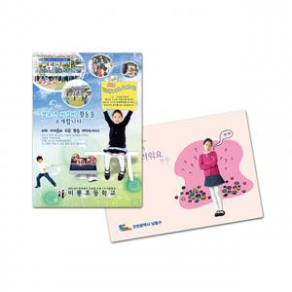

【상세/제작정보】 | <p><span style="font-size: 14pt;">※기본 벌크 출고됩니다.</span></p><p><span style="font-size: 18.6667px;">※ 최소수량 1,000장이며 기본 1,000단위로 주문 가능합니다.</span></p><p><span style="font-size: 14pt;">&nbsp;</span></p>

【인쇄/포장옵션】 | 풀칼라 / OPP(비닐)

【공급단가】 | 수량 | 1,000~ | 2,000~ | 3,000~ | 5,000~ | 10,000~
*VAT별도 | 16절 | 360원 | 330원 | 290원 | 240원 | 210원
 | A4 | 400원 | 360원 | 330원 | 270원 | 240원

【상품 URL】 | https://www.synergygift.co.kr:443/src/goods_detail.php?gdno=18219

